상품제안서
N트래블 3단 10K 버클형 완전자동 거꾸로 암막 알루미늄 우산 | 상품코드: F32544

 |  |  |  |  |  |  | 02-412-0044 | www.easy1.co.kr
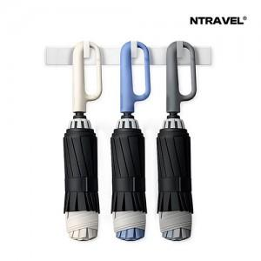

【상세/제작정보】 | <p>-선물포장 500원 / 기본종이케이스 -운임비 1박스(24개) 5000원</p><p>&nbsp;</p>

【인쇄/포장옵션】 | 레이저, 풀칼라 / 기본종이케이스

【공급단가】 | 수량 | 100~ | 300~ | 500~ | 1,000~ | 3,000~
*VAT별도 | 단가 | 10,800원 | 10,620원 | 10,350원 | 10,160원 | 9,900원

【상품 URL】 | https://dev.easy1.co.kr:443/src/goods_detail.php?gdno=32544

